メンション
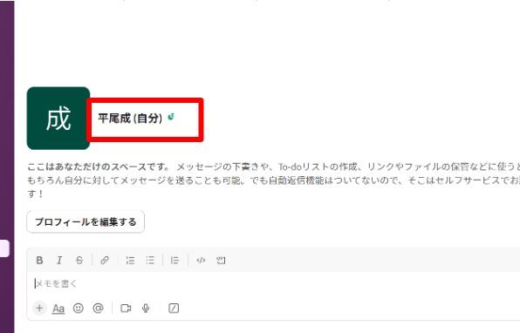
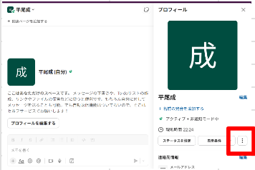
領収書氏名 | slackID | slackメンションIDの取得方法
平尾 | U077SGVQEKG
磯部 | U01LFRGB422

 |  | ①IDを取得したいメンバーとのチャット画面で名前をクリック |  | ②プロフィルが表示されるので三点リーダーをクリック
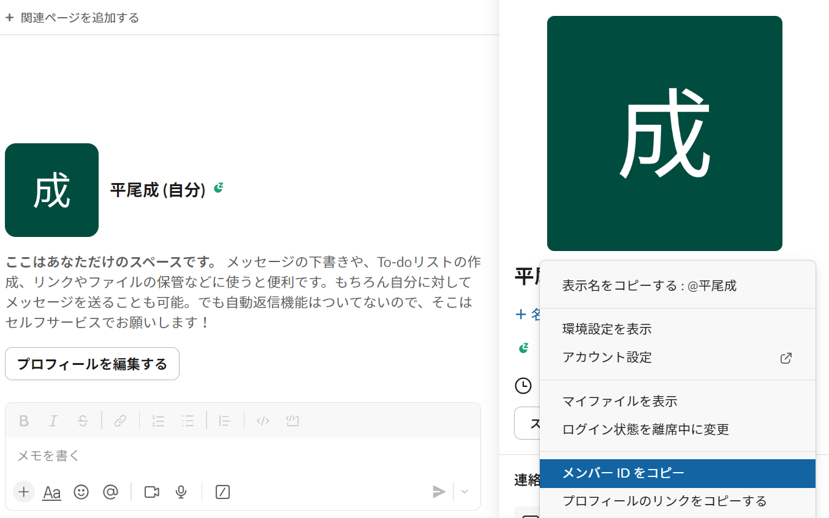

 |  |  | ④このシートの「領収書氏名」列に氏名新たに登録したい人物の領収書に記入する氏名を追加し、 同じ行の「slackID」列に取得したIDを添付
 |  | ③メンバーのIDをコピー

